EN BLANCO matriz de comparació
Plantilla de matriz de comparación de pares
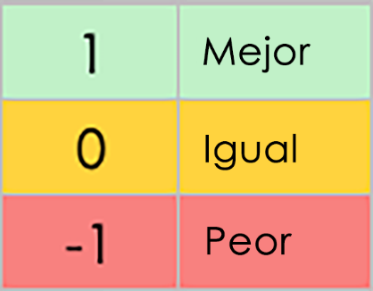 | Quality | Cost | Speed | Reliability | Flexibility | Customer Satisfaction | Efficiency | Scalability | Innovation | Ease of Implementation
CRITERIOS | frente a | frente a | frente a | frente a | frente a | frente a | frente a | frente a | frente a | frente a | PUNTUACIÓN | CLASIFICACIÓN
Calidad | – |  |  |  |  |  |  |  |  |  | 0 | 1
Costo |  | – |  |  |  |  |  |  |  |  | 0 | 1
Velocidad |  |  | – |  |  |  |  |  |  |  | 0 | 1
Confiabilidad |  |  |  | – |  |  |  |  |  |  | 0 | 1
Flexibilidad |  |  |  |  | – |  |  |  |  |  | 0 | 1
Satisfacción del cliente |  |  |  |  |  | – |  |  |  |  | 0 | 1
Eficiencia |  |  |  |  |  |  | – |  |  |  | 0 | 1
Escalabilidad |  |  |  |  |  |  |  | – |  |  | 0 | 1
Innovación |  |  |  |  |  |  |  |  | – |  | 0 | 1
Facilidad de implementación |  |  |  |  |  |  |  |  |  | – | 0 | 1

HAGA CLIC AQUÍ PARA CREAR EN SMARTSHEET

